EVALUACION
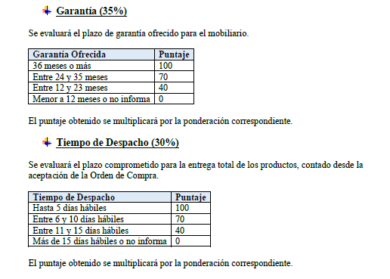
INFORME DE EVALUACION

EVALUACION DE LAS OFERTAS

Evaluacion de las Ofertas
 |  |  | ANALISIS ECONOMICO |  |  |  | PLAZO DE ENTREGA |  |  | GARANTIA |  |  | FINAL
N° | RUT PROVEEDOR | PROVEEDOR | PRECIO MINIMO OFERTADO | PRECIO OFERTADO A EVALUAR | PUNTAJE | 35% | DIAS OFERTADOS | PUNTAJE | 30% | CUMPLE | PUNTAJE | 30% | PUNTAJE FINAL
1 | 77393671-4 | STATUS | 9,224,926 | 9,224,926 | 100 | 35 | 5 | 100 | 30 | 60 MESES | 100 | 30 | 95
2 | 76710414-6 | EVENTAIL SPA | 9,224,926 | 10,310,013 | 89 | 31 | 4 | 100 | 30 | 60 MESES | 100 | 30 | 91
3 | 76102918-5 | HAGELIN | 9,224,926 | 11,129,697 | 83 | 29 | 5 | 100 | 30 | 36 MESES | 100 | 30 | 89
4 | 96891420-0 | TAZ | 9,224,926 | 11,916,165 | 77 | 27 | 7 | 70 | 21 | 36 MESES | 100 | 30 | 78

